测试总况
测试报告总概况
测试用例执行报告汇总
名称 | VivaVideo | 用例总数 | 7 | 脚本语言
包名 | com.quvideo.xiaoying | 通过总数 | 5 | appium1.8 + python3
版本号 | 7.3.1 | 失败总数 | 2
测试日期 | 2018-09-18 17:23:57 | 测试耗时 | 668秒

测试统计
机型 | 通过 | 失败
samsung_SM-C5000_android_7.0 | 5 | 2

测试详情
测试详情
机型 | 用例ID | 用例介绍 | 用例函数 | 前置条件 | 操作步骤 | 检查点 | 测试结果 | 备注 | 截图
samsung_SM-C5000_android_7.0 | test_home_001 | 登录测试 | test_login | 登录测试验证 | 授权存储 授权相册 授权其他 跳过闪屏视频 点击'我' 点击'注册/登录' 点击'继续以 QQ帐号 登录' 点击'登录' | 验证QQ登录 | 通过
samsung_SM-C5000_android_7.0 | test_home_002 | 相册及camera授权 | test_privacy | 存储/录制授权 | 点击创作中心主按钮 点击'剪辑' 点击'跳过' 再次点击'剪辑' 退出Gallery 点击'拍摄' 授权麦克风 授权录制 授权录制 | 验证进入拍摄页面 | 失败 | 用例失败并重连过一次，失败原因:执行失败，请检查该元素是否存在:text("跳过"), 执行失败，请检查该元素是否存在:text("跳过"), | 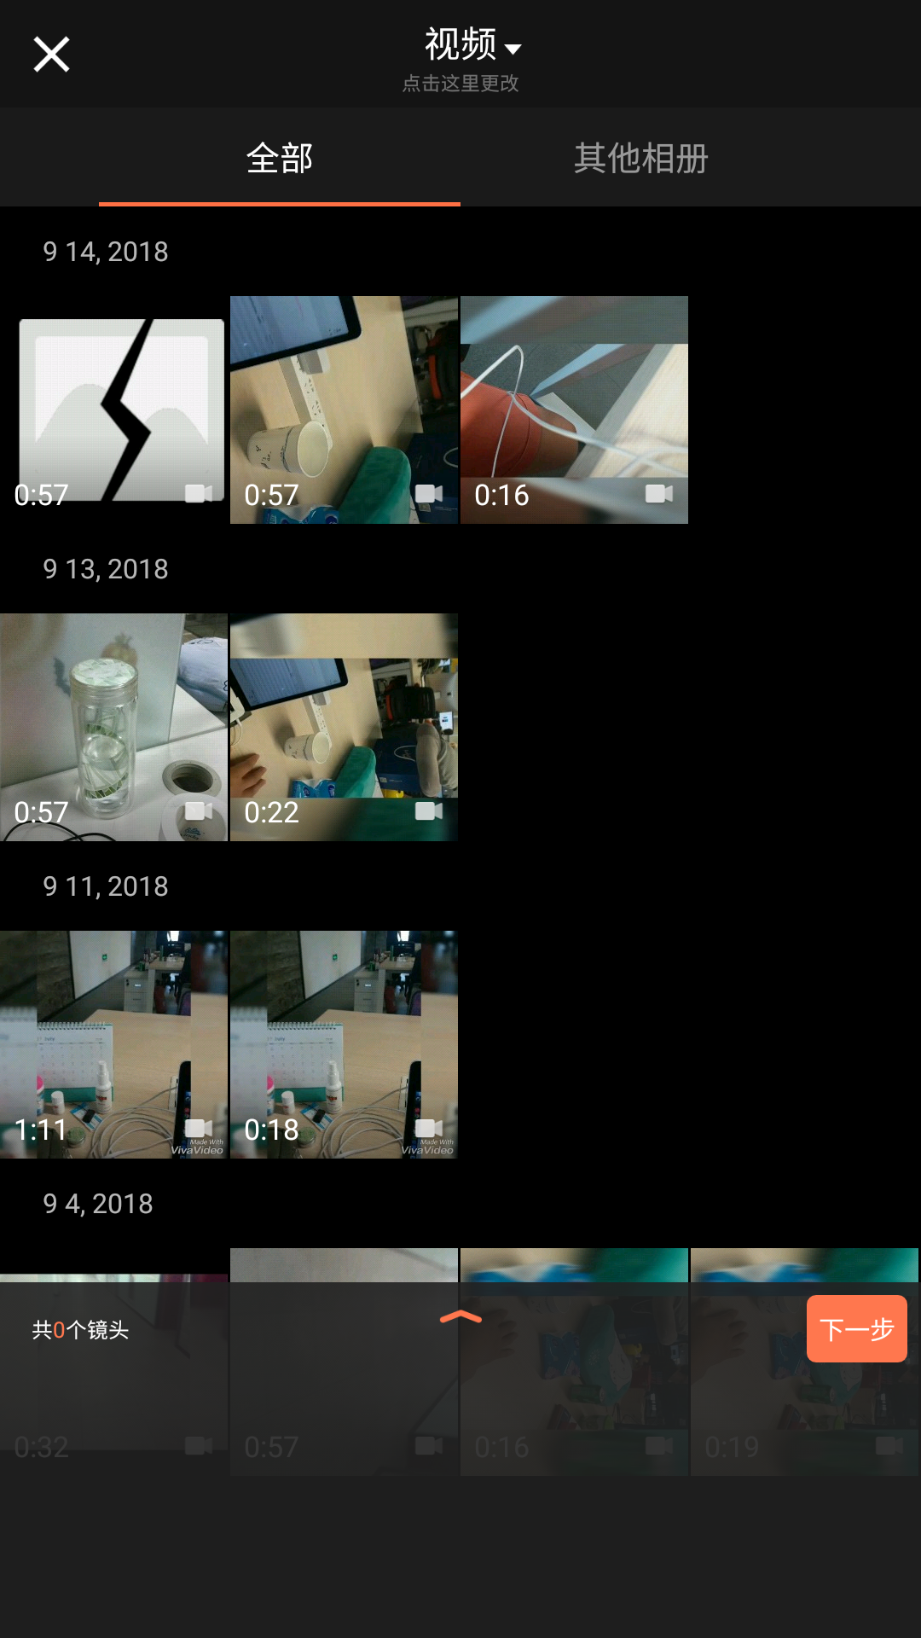
samsung_SM-C5000_android_7.0 | test_gallery_001 | 相册-放弃操作 | test_gallery_giveup | 相册-放弃操作测试 | 点击创作中心主按钮 点击'剪辑' 选择一个'视频' 添加 点击'视频' 点击'图片' 选择几张'图片' 左上角返回按钮 点击放弃 | 验证放弃'保存'草稿返回首页 | 通过 | 用例失败并重连过一次，失败原因:==检查点_验证放弃'保存'草稿返回首页失败，请检查_text("更多草稿")== ==检查点_验证放弃'保存'草稿返回首页失败，请检查_text("更多草稿")== | 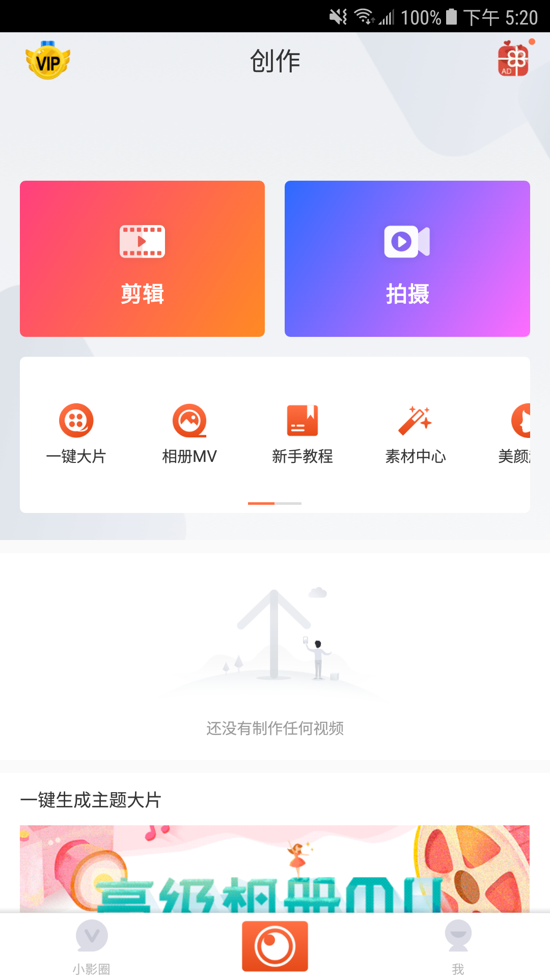
samsung_SM-C5000_android_7.0 | test_gallery_002 | 相册-图片操作 | test_gallery_img | 图片相关操作测试 | 点击创作中心主按钮 点击'剪辑' 点击'视频' 点击'图片' 选择一张'图片' 选择一张'图片'全屏 旋转'图片' 添加'图片' 下一步 存草稿 返回首页 | 验证'保存'草稿返回首页 | 通过
samsung_SM-C5000_android_7.0 | test_gallery_003 | 相册-storyboard | test_gallery_storyboard | 相册-storyboard相关操作测试 | 点击创作中心主按钮 点击'剪辑' 选择一个'视频' 添加 点击'视频' 点击'图片' 选择几张'图片' 显示已添加的全部'镜头' 删除任意一个'镜头' 下一步 存草稿 返回首页 | 验证'保存'草稿返回首页 | 通过
samsung_SM-C5000_android_7.0 | test_gallery_004 | 相册-视频操作 | test_gallery_video | 视频相关操作测试s | 点击创作中心主按钮 点击'剪辑' 选择一个'视频' 旋转'视频' 缩放非'1:1' 视频 裁剪'视频' 添加 下一步 存草稿 返回首页 | 验证'保存'草稿返回首页 | 通过
samsung_SM-C5000_android_7.0 | test_settings_001 | 设置-基本设置相关 | test_settings_comm | 设置-基本设置相关测试 | 点击'我'按钮 点击'设置'按钮 关闭'只在Wi-Fi上传/下载' 确认关闭'只在Wi-Fi上传/下载' 点击'接收通知推送' 任意关闭一个通知推送设置 返回设置页 点击'已选择语言' 返回设置页 | 验证返回设置页 | 通过
samsung_SM-C5000_android_7.0 | test_settings_002 | 设置-隐私设置相关 | test_settings_privacy | 设置-隐私设置相关测试 | 点击'我'按钮 点击'设置'按钮 打开'私信权限'设置 点击'我关注的人' 返回设置页 点击'黑名单' 移除一个用户 返回设置页 关闭隐私账号设置 水印显示昵称 | 验证隐私设置 | 通过

